サイトマップ
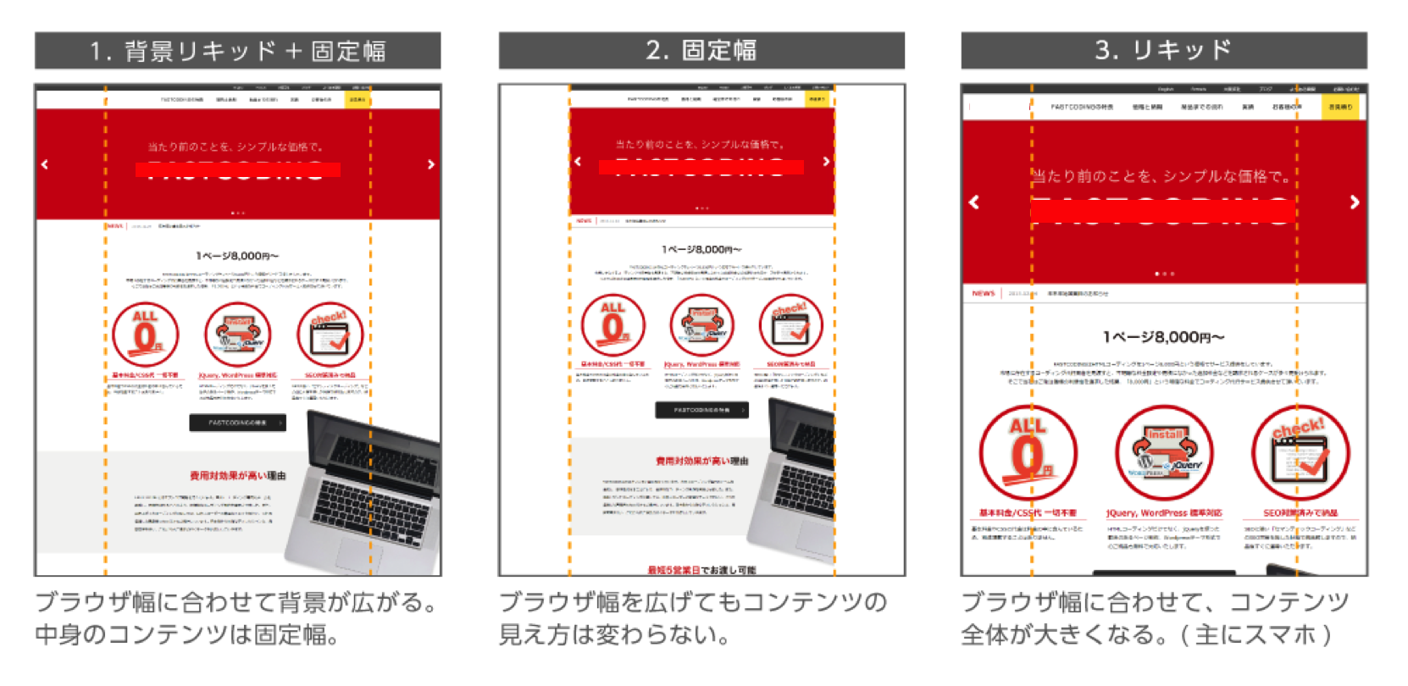
 | 共通項目

 | デザイン種別 | ※選択してください | 右の3種類よりお選びください。リキッドコーディングは２０％の追加料金が必要となります。

 | 背景色 |  | 背景色をご利用の場合は色を#RRGGBB形式にてご指定ください
 | フォント色 |  | 基本となるフォントの色を#RRGGBB形式にてご指定ください
 | フォントファミリー |  | 基本となるフォントの書体をCSSのfontfamilyプロパティ用にご指定ください
 |  |  | ※ご指定がない場合は、こちらで適宜判断しまして、主に下記を使用したCSS作成を行います。
 |  |  | ・ゴシック体： Verdana, "游ゴシック", YuGothic, "ヒラギノ角ゴ ProN W3", "Hiragino Kaku Gothic ProN", "メイリオ", Meiryo, sans-serif;
 |  |  | ・明朝体："Times New Roman", "游明朝", YuMincho, "ヒラギノ明朝 ProN W3", "Hiragino Mincho ProN", "メイリオ", Meiryo, serif;
 | 余白の大きさ | px | 余白の大きさについて、基本となる数値をご指定下さい
 |  |  | ※ご指定がない場合は4pxにて制作します
 |  |  | ※例 例えば6px, 9px, 12pxといった3pxをベースの場合は3pxとご指定ください
 |  |  | 5px, 10px, 15pxといった5pxをベースの場合は5pxとご指定ください

 | GoogleAnalyticsタグ
 | ※弊社で埋め込む場合は記入必須

 | ※スライス処理済のPSDデータの返送が必要な場合は、事前に担当ディレクターへご相談ください。
 | スライスデータをお作りする場合は金額の変更、納期の変更が起きる可能性があります。

指示書に指定が無い項目は、弊社の任意でおつくりいたします。
サービスの特性上、ご指示いただいていない項目に関する制作後の変更は
一切受けかねますのでご留意ください。

 | サイトマップ

No. | ページ名 | HTMLディレクトリ 及びファイル名 | title | meta description | meta keyword | レスポンシブコーディングを 行いますか？ | デザインデータ ファイル名（PC） | デザインデータ ファイル名（SP） | YouTubeやVimeo等の外部動画を埋め込みますか？ ※埋め込む場合はタグを記載ください | GoogleMapを使いますか？ ※使う場合は、APIKEYを記載ください | FacebookやTwitter等のSNSボタンを使いますか？ ※利用に際してIDやAPIキー等が必要な場合はご記入ください | Wordpress フォームを実装しますか？ | Wordpress 投稿機能が必要ですか？ | Wordpress カスタムフィールドが必要ですか？ | 備考
例 | TOPページ | / | 広島の地元工務店で注文住宅を建てるなら「広島住宅総合館」 | 広島で注文住宅づくりを考える方に、地元の優良工務店の情報やカタログ資料を一括でお届けします。全国のブロガーさんによる素敵な住宅を建てる時のポイント、住宅セミナー情報、無料プレゼントなどのお得情報もまとめて掲載。 | 広島住宅,広島注文住宅,住宅,注文住宅,広島工務店,工務店 | Yes | top.psd | top_sp.psd |  |  |  |  |  |  | その他の項目についてご記入ください。
例 | 工務店一覧ページ | company/ | 工務店一覧 | 広島の地元工務店で注文住宅を建てるなら「広島住宅総合館」 | 広島住宅総合館が厳選した地元の優良工務店をご紹介します。広島の工務・大工のプロが勢揃い。注文住宅づくりを考える皆様の夢を叶えます。 | 広島住宅,広島注文住宅,住宅,注文住宅,広島工務店,工務店 | Yes | product.psd | なし |  |  |  |  |  |  | その他の項目についてご記入ください。
1
2
3
4
5
6
7
8
9
10
11
12
13
14
15
16
17
18
19
20
21
22
23
24
25
26
27
28
29
30
31
32
33
34
35
36
37
38
39
40
41
42
43
44
45
46
47
48

ページ指示書（指示例）
#(空リンク)
faq/
contact/
■ページ指示について
・左記を参考に、デザイン画像の上にマーク付けをお願いいたします。
・説明しづらい動きなどは、参考URLを一緒にご記載ください。
・こちらを元にコーディングいたしますので、お手数ですが詳細にご記入ください。
赤：リンク(リンク先があればご指定ください)
青：画像＆文字でなく画像として表示する箇所
緑：JavaScript（動き/SNS埋め込みURL/google map埋め込みなど）
※JavaScriptについては下記に記載の物が無料対応範囲となります。
[無料jQuery一覧]
スライドショー、カルーセル、アコーディオン、タブ入り替え、ライトボックス、スムーススクロール
Header固定、ツールチップ
詳細はお問い合わせ下さい。
紫：共通パーツ(header/footer/sidebarなど)
黒:入力フォーム(メールフォーム・検索フォームなど/機能追加は別費用)
オレンジ：余白の幅(必要な場合はご記入ください)
ロゴマーク
サービス

1
2
/
features/
price/
flow/
ページ内ジャンプ
ページ内ジャンプ
estimate/

50px
スライダー
（横スクロール）

指示書に指定が無い項目は、弊社の任意でおつくりいたします。
サービスの特性上、ご指示いただいていない項目に関する制作後の変更は
一切受けかねますのでご留意ください。

100px
100px

features/

flow/

1
contact/
estimate/

site/

/sample/jquery/

results/
2

voice/handw/
voice/croee/

voice/promiclos/
voice/csdesign/

voice/funnypro/

contact/
estimate/
google map埋め込み
住所：東京都渋谷区・・・・・・・・・
独自スタイル指定：あり

電話がかかる：03-9999-9999

メールフォーム起動：info@aaaaa.jp

スムーススクロール
(ページトップへ戻るボタン)

■左側
・特長 ： features/
・お見積り ： estimate/
・実績 ： results/
・お問い合わせ ： contact/
・運営会社 ： company/
・ブログプライバシーポリシー ： privacypolicy/
■右側
・お客様の声 ： voice/
・価格と納期 ： price/
・納品までの流れ ： flow/
・よくあるご質問 ： faq/

電話がかかる：03-9999-9999

